使い方
このテンプレートの使い方
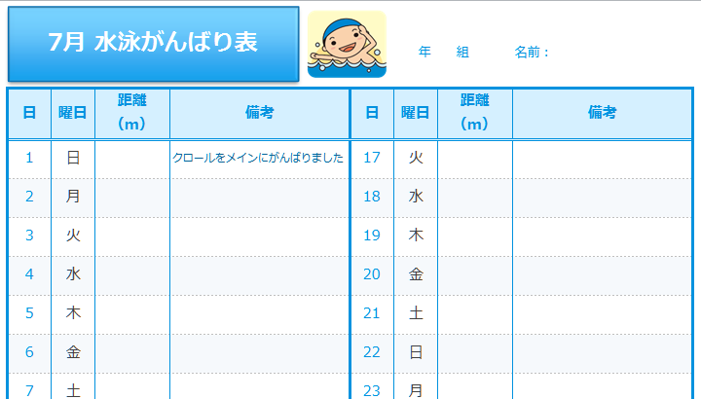
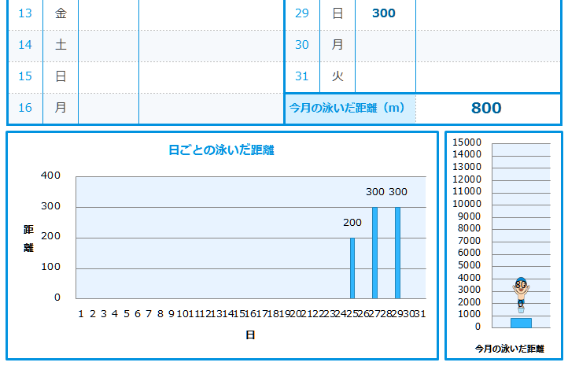
使用する月を入力してください。
1
日付を「20XX/00/00」という形で半角英数で入力してください。
2
泳いだ距離を半角英数で入力してください。
3
泳いだ距離の合計が自動表示されます。
毎日の泳いだ距離が
グラフに自動表示されます。
泳いだ距離の合計数値によって
グラフ上の男の子が泳ぎます。

7月
7月 水泳がんばり表
 |  |  |  | 年 組 |  |  | 名前：
日 | 曜日 | 距離 （m） | 備考 | 日 | 曜日 | 距離 （m） | 備考
2012-07-01 | 41091 |  | クロールをメインにがんばりました | 2012-07-17 | 41107
2012-07-02 | 41092 |  |  | 2012-07-18 | 41108
2012-07-03 | 41093 |  |  | 2012-07-19 | 41109
2012-07-04 | 41094 |  |  | 2012-07-20 | 41110
2012-07-05 | 41095 |  |  | 2012-07-21 | 41111
2012-07-06 | 41096 |  |  | 2012-07-22 | 41112
2012-07-07 | 41097 |  |  | 2012-07-23 | 41113
2012-07-08 | 41098 |  |  | 2012-07-24 | 41114
2012-07-09 | 41099 |  |  | 2012-07-25 | 41115 | 200
2012-07-10 | 41100 |  |  | 2012-07-26 | 41116
2012-07-11 | 41101 |  |  | 2012-07-27 | 41117 | 300
2012-07-12 | 41102 |  |  | 2012-07-28 | 41118
2012-07-13 | 41103 |  |  | 2012-07-29 | 41119 | 300
2012-07-14 | 41104 |  |  | 2012-07-30 | 41120
2012-07-15 | 41105 |  |  | 2012-07-31 | 41121
2012-07-16 | 41106 |  |  | 今月の泳いだ距離（m） |  |  | 800
日ごとの泳いだ距離
 | 距離 （m）
2012-07-01
2012-07-02
2012-07-03
2012-07-04
2012-07-05
2012-07-06
2012-07-07
2012-07-08
2012-07-09
2012-07-10
2012-07-11
2012-07-12
2012-07-13
2012-07-14
2012-07-15
2012-07-16
2012-07-17
2012-07-18
2012-07-19
2012-07-20
2012-07-21
2012-07-22
2012-07-23
2012-07-24
2012-07-25 | 200
2012-07-26
2012-07-27 | 300
2012-07-28
2012-07-29 | 300
2012-07-30
2012-07-31

8月
8月 水泳がんばり表
 |  |  |  | 年 組 |  |  | 名前：
日 | 曜日 | 距離 （m） | 備考 | 日 | 曜日 | 距離 （m） | 備考
2012-08-01 | 41122 | 300 | クロールをメインにがんばりました | 2012-08-17 | 41138 | 100
2012-08-02 | 41123 | 250 |  | 2012-08-18 | 41139 | 200
2012-08-03 | 41124 | 100 |  | 2012-08-19 | 41140
2012-08-04 | 41125 | 200 |  | 2012-08-20 | 41141
2012-08-05 | 41126 |  |  | 2012-08-21 | 41142 | 200
2012-08-06 | 41127 | 150 |  | 2012-08-22 | 41143
2012-08-07 | 41128 | 50 |  | 2012-08-23 | 41144 | 300
2012-08-08 | 41129 | 150 |  | 2012-08-24 | 41145
2012-08-09 | 41130 | 100 |  | 2012-08-25 | 41146
2012-08-10 | 41131 |  |  | 2012-08-26 | 41147
2012-08-11 | 41132 | 300 |  | 2012-08-27 | 41148
2012-08-12 | 41133 | 100 |  | 2012-08-28 | 41149
2012-08-13 | 41134 |  |  | 2012-08-29 | 41150
2012-08-14 | 41135 |  |  | 2012-08-30 | 41151
2012-08-15 | 41136 |  |  | 2012-08-31 | 41152
2012-08-16 | 41137 | 250 |  | 今月の泳いだ距離（m） |  |  | 2750
日ごとの泳いだ距離
 | 距離 （m）
2012-08-01 | 300
2012-08-02 | 250
2012-08-03 | 100
2012-08-04 | 200
2012-08-05
2012-08-06 | 150
2012-08-07 | 50
2012-08-08 | 150
2012-08-09 | 100
2012-08-10
2012-08-11 | 300
2012-08-12 | 100
2012-08-13
2012-08-14
2012-08-15
2012-08-16 | 250
2012-08-17 | 100
2012-08-18 | 200
2012-08-19
2012-08-20
2012-08-21 | 200
2012-08-22
2012-08-23 | 300
2012-08-24
2012-08-25
2012-08-26
2012-08-27
2012-08-28
2012-08-29
2012-08-30
2012-08-31

